Лист1
Отчет об использовании средств, полученных от доходов от взимания платы за размещение транспортных средств на парковочных местах платных городских парковок выделенных в соответствии с постановлением Правительства Москвы от 26.12.2012 №849-ПП "О стимулировании управ районов"

№ | Район | Объем поступивших средств, (тыс.руб.) | Направление расходования средств (в соответствии с 849-ПП) | Виды работ | Кол-во объектов для обозначенного вида работ | Стоимость работ в соответствии с Программой проведения работ (тыс.руб.) | Адресный ориентир | Плановая дата завершения работ | % завершения работ | Количество объектов, по которым работы завершены | Фотоматериалы (До) | Фотоматериалы (После)
1 | Матушкино | 32,120.00 ₽ | Благоустройство территории района Матушкино | ремонт детской площадки | 1 | 4,089.10 ₽ | корп. 119 | 2024-08-20 | 100% | 1 | 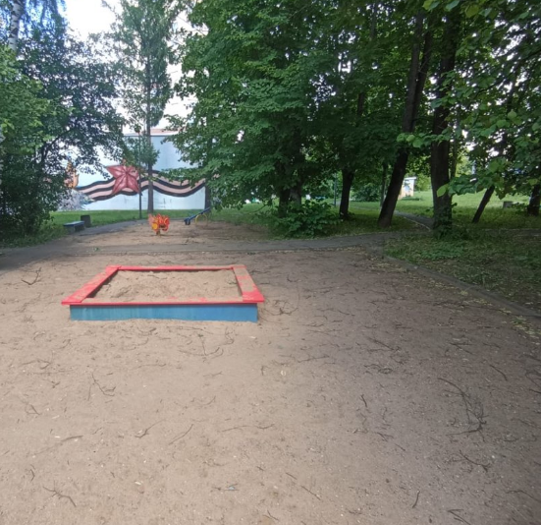 | 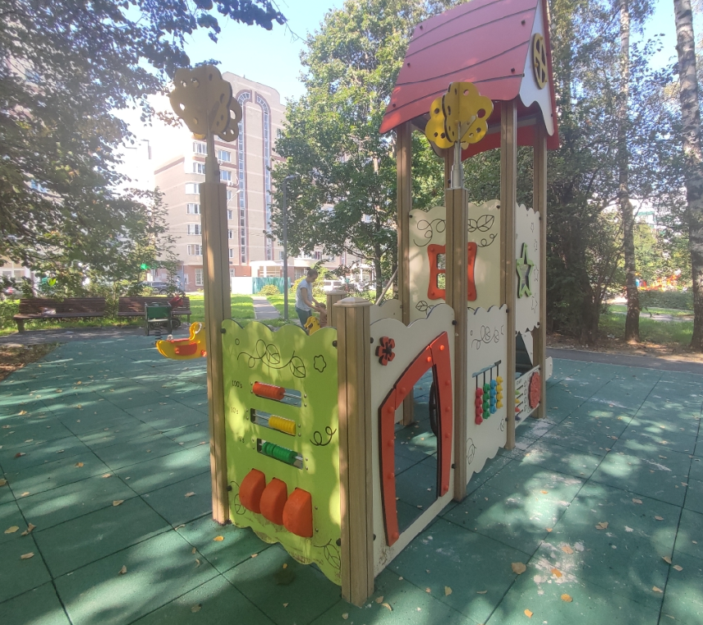 | https://matushkino.mos.ru/housing-and-communal-services-and-accomplishment-of/the-improvement-district-by-funds-from-paid-parking-/
2 | Матушкино |  | Благоустройство территории района Матушкино | ремонт детской площадки | 1 | 5,460.70 ₽ | корп. 126 | 2024-08-20 | 100% | 1 | 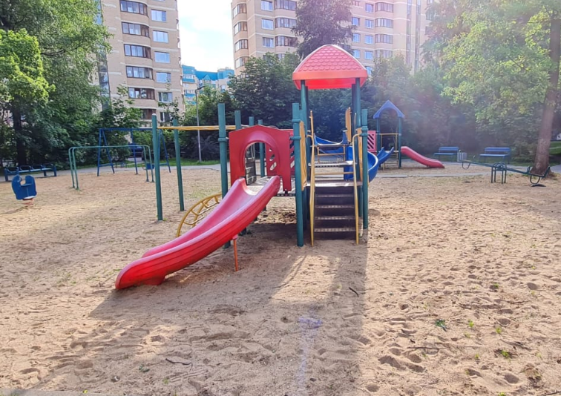 | 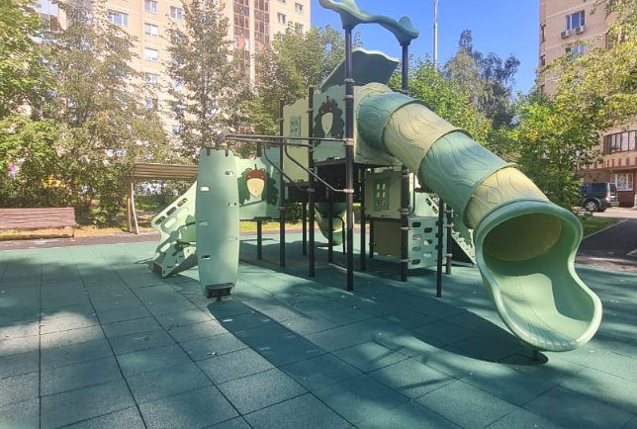
3 | Матушкино |  | Благоустройство территории района Матушкино | ремонт детской площадки | 1 | 6,321.10 ₽ | корп. 403 | 2024-08-20 | 100% | 1 | 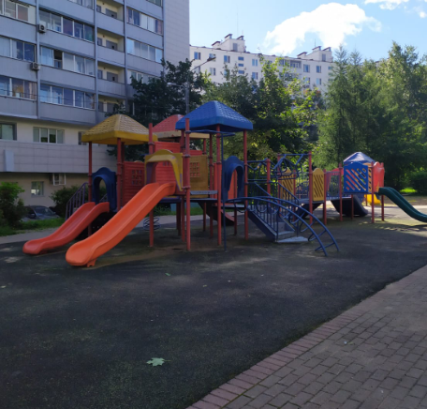 | 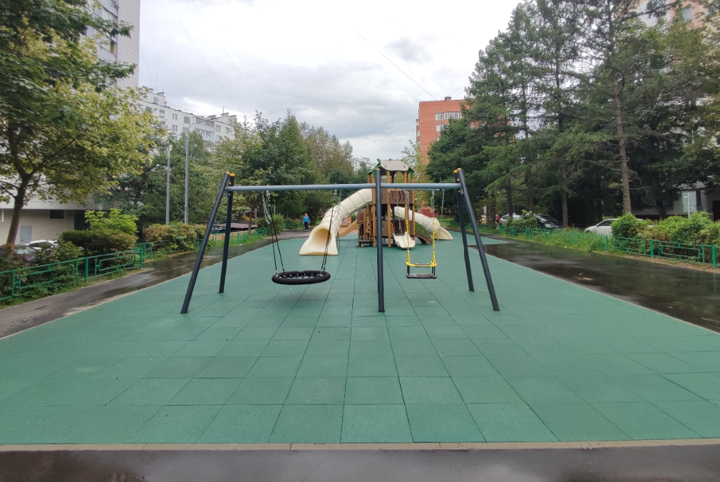
4 | Матушкино |  | Благоустройство территории района Матушкино | ремонт детской площадки | 1 | 4,707.70 ₽ | корп. 106 | 2024-08-20 | 100% | 1 | 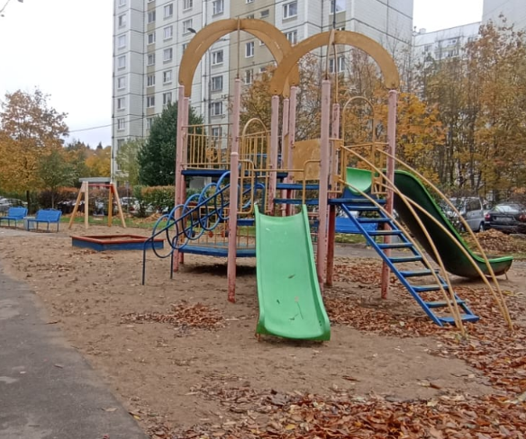 | 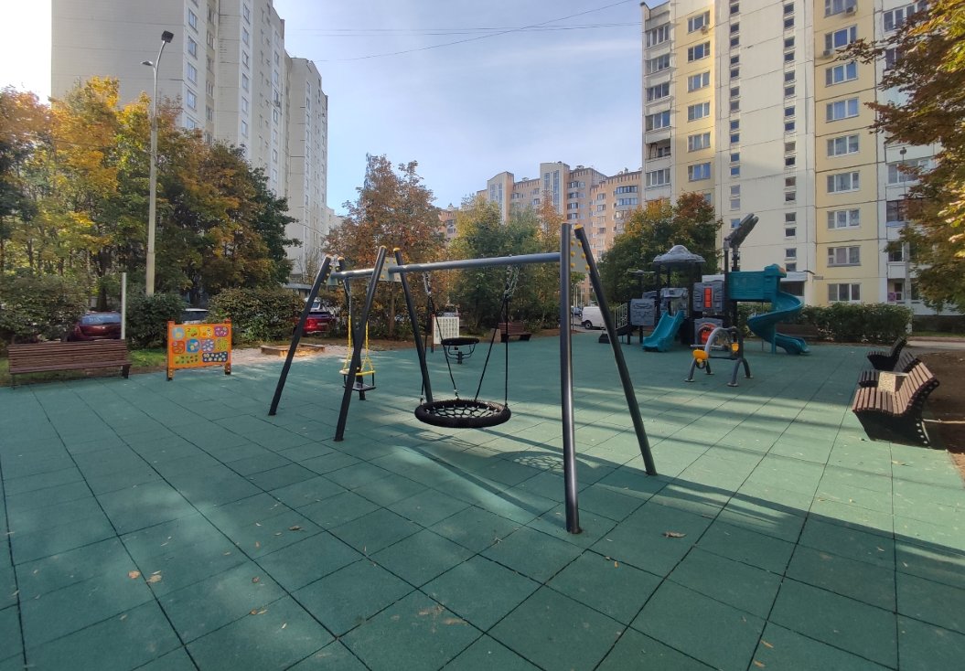
5 | Матушкино |  | Благоустройство территории района Матушкино | ремонт спортивной площадки | 1 | 4,971.10 ₽ | пл. Юности, д. 3 | 2024-08-20 | 100% | 1 | 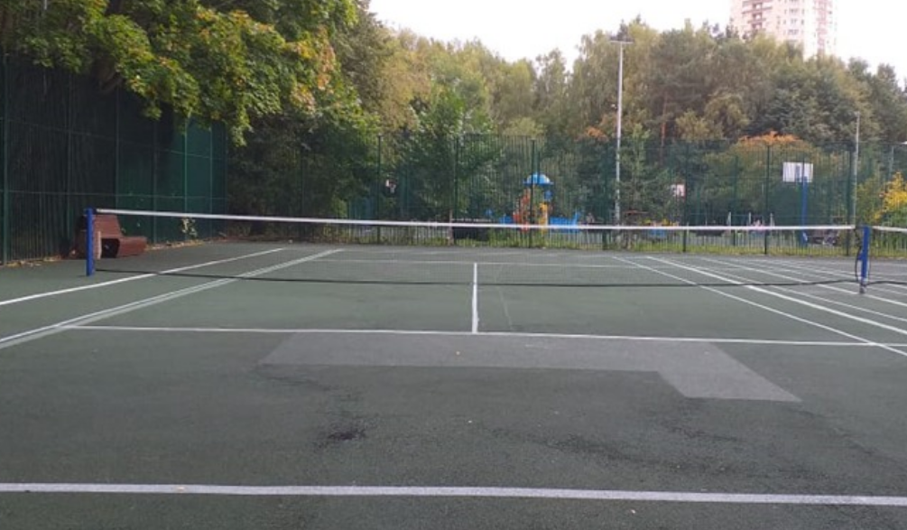 | 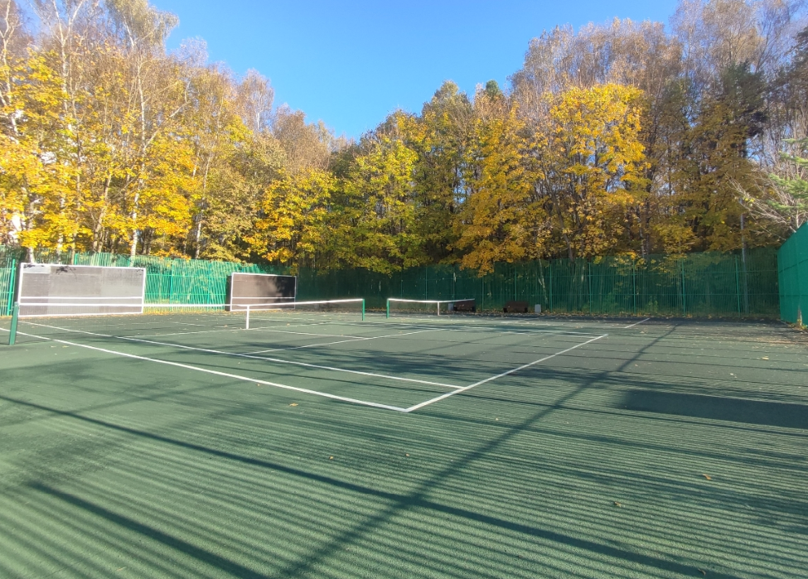
6 | Матушкино |  | Благоустройство территории района Матушкино | ремонт детской площадки | 1 | 6,570.30 ₽ | корп. 429 | 2024-08-20 | 100% | 1 | 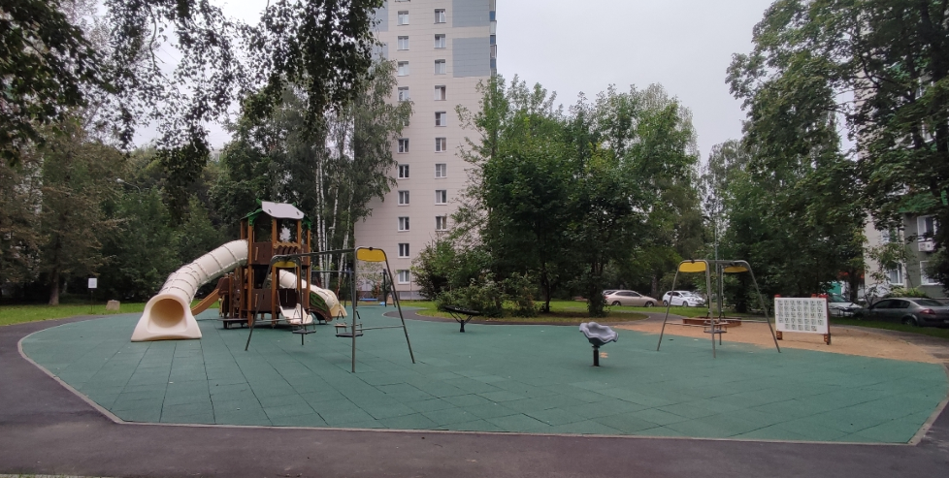 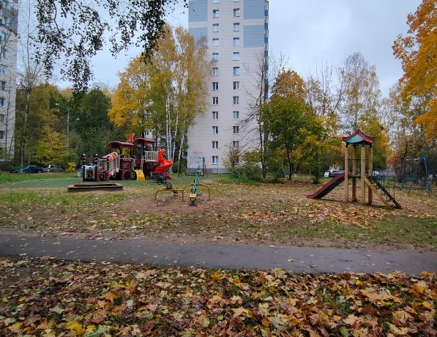
Итого по району Матушкино: |  | 32,120.00р. |  |  | 6 | 32,120.00 ₽ |  |  |  | 6

